상품제안서
내츄럴리프 친환경 1종 주방비누 CP 워싱바 설거지비누 | 상품코드: S22673

 |  |  |  |  |  |  | 02-713-8555 | www.synergygift.co.kr
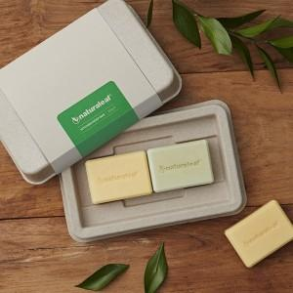

【상세/제작정보】

【인쇄/포장옵션】 | 스티커 / 종이케이스

【공급단가】 | 수량 | 50~ | 100~ | 500~ | 1,000~ | 2,000~
*VAT별도 | 단가 | 13,500원 | 13,000원 | 12,500원 | 12,000원 | 11,700원

【상품 URL】 | https://synergygift.co.kr:443/src/goods_detail.php?gdno=22673

